상품제안서
노티브 클래식 마그넷 노트볼펜 세트 | 상품코드: S47337

 |  |  |  |  |  |  | 02-713-8555 | www.synergygift.co.kr
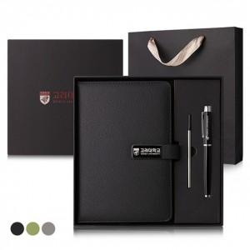

【상세/제작정보】 | <span style="font-size: 14pt;">※ 쇼핑백 동봉 포함</span>

【인쇄/포장옵션】 | / 포장지포장

【공급단가】 | 수량 | 30~ | 100~ | 300~ | 1,000~ | 3,000~
*VAT별도 | 단가 | 8,450원 | 7,990원 | 7,650원 | 7,400원 | 7,250원

【상품 URL】 | https://www.synergygift.co.kr:443/src/goods_detail.php?gdno=47337

